表紙・改定履歴
Webダイレクト販売

インフラ詳細設計
ネットワークパラメータ情報

© 2020 Sasuke Financial Lab Inc.

変 更 記 録
版数 REV. | 作成更新日 | 変 更 内 容 | 担 当
01 | 2020-12-25 | 初版 | 小川(真)
02
03

参考資料 FQDN一覧
試算・申し込みページについては経路の見直しがあったと思うので
一部、開発環境で現在登録されているドメインと異なります
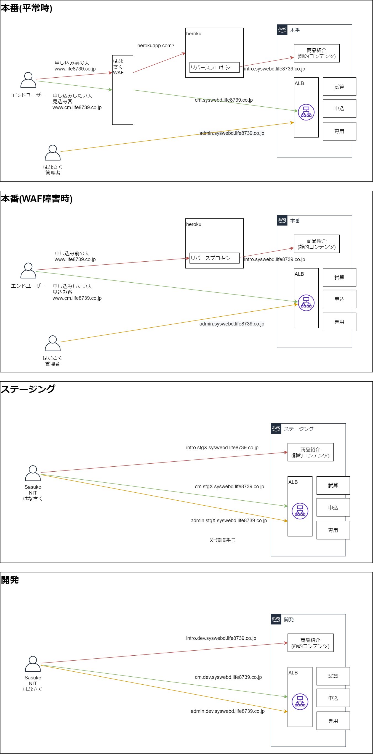
利用FQDN一覧

環境 | 用途 | 接続元 | 接続先 | 外部ドメイン | AWS内部利用ドメイン
本番 | 公式HP | エンドユーザー | はなさくWAF | www.llife8739.co.jp
 |  | はなさくWAF | heroku | herokuapp.com？
 | 商品紹介 | エンドユーザー | はなさくWAF | www.llife8739.co.jp
 |  | はなさくWAF | heroku | herokuapp.com？
 |  | heroku | AWS-WebD | intro.syswebd.life8739.co.jp
 | Web申込 | エンドユーザー | はなさくWAF AWS-WebD(WAF障害時) | www.cm.life8739.co.jp
 |  | はなさくWAF | AWS-WebD | cm.syswebd.life8739.co.jp
 | WebDシス管 | WebD所管 | AWS-WebD | admin.syswebd.life8739.co.jp
 | CRM | CRM所管 | AWS-CRM | crm-direct.life8739.co.jp
 | CRM更新 | AWS-CRM | AWS-WebD |  | api.webd.aws.life8739.internal
 | CRM読取 | AWS-CRM | AWS-WebD |  | cm-db.webd.aws.life8739.internal
 | API基盤 | AWS-WebD | SBI-API | api-prod.life8739.co.jp

ステージング１ | 商品紹介 | 開発者 | AWS-WebD | intro.stg1.syswebd.life8739.co.jp
 | Web申込 | 開発者 | AWS-WebD | cm.stg1.syswebd.life8739.co.jp
 | WebDシス管 | 開発者 | AWS-WebD | admin.stg1.syswebd.life8739.co.jp
 | CRM | 開発者 | AWS-CRM | stg1.crm-direct.life8739.co.jp
 | CRM更新 | AWS-CRM | AWS-WebD |  | api.stg1.webd.aws.life8739.internal
 | CRM読取 | AWS-CRM | AWS-WebD |  | cm-db.stg1.webd.aws.life8739.internal
 | API基盤 | AWS-WebD | SBI-API | api-test.life8739.co.jp

ステージング２ | 商品紹介 | 開発者 | AWS-WebD | intro.stg2.syswebd.life8739.co.jp
 | Web申込 | 開発者 | AWS-WebD | cm.stg2.syswebd.life8739.co.jp
 | WebDシス管 | 開発者 | AWS-WebD | admin.stg2.syswebd.life8739.co.jp
 | CRM | 開発者 | AWS-CRM | stg2.crm-direct.life8739.co.jp
 | CRM更新 | AWS-CRM | AWS-WebD |  | api.stg2.webd.aws.life8739.internal
 | CRM読取 | AWS-CRM | AWS-WebD |  | cm-db.stg2.webd.aws.life8739.internal
 | API基盤 | AWS-WebD | SBI-API | api-test.life8739.co.jp

開発 | 商品紹介 | 開発者 | AWS-WebD | intro.dev.syswebd.life8739.co.jp
 | Web申込 | 開発者 | AWS-WebD | cm.dev.syswebd.life8739.co.jp
 | WebDシス管 | 開発者 | AWS-WebD | admin.dev.syswebd.life8739.co.jp
 | CRM | 開発者 | AWS-CRM | dev.crm-direct.life8739.co.jp
 | CRM更新 |  |  | なし
 | CRM読取 |  |  | なし
 | API基盤 | AWS-WebD | SBI-API | api-test.life8739.co.jp

